Podaci1
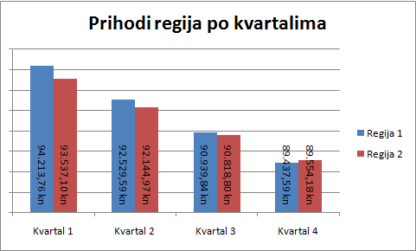
 |  | Regija 1 | Regija 2 | Regija 3
 | Kvartal 1 | 94,213.76 kn | 93,537.10 kn | 95,701.89 kn
 | Kvartal 2 | 92,529.59 kn | 92,144.97 kn | 91,777.33 kn
 | Kvartal 3 | 90,939.84 kn | 90,818.80 kn | 88,185.46 kn
 | Kvartal 4 | 89,437.59 kn | 89,554.18 kn | 84,890.65 kn

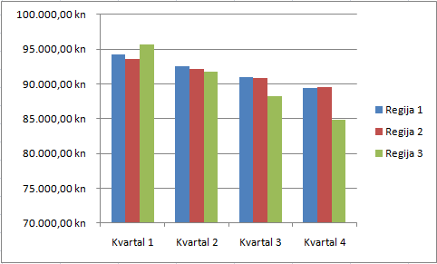
Slika 1 |  |  |  |  | Slika 2
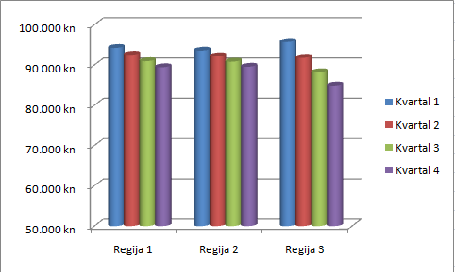

Slika 3

Podaci2
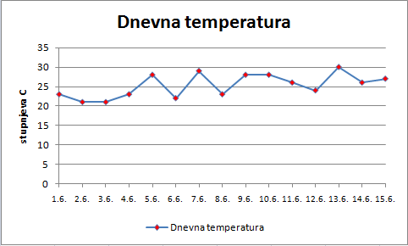
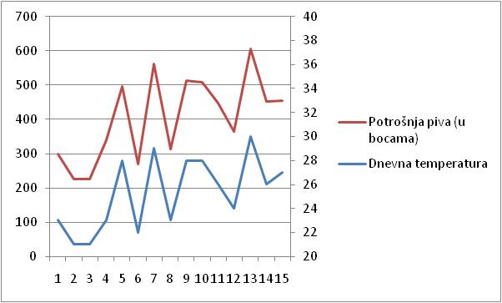
 | Datum | Dnevna temperatura | Potrošnja piva (u bocama)
 | 2010-06-01 | 23 | 299
 | 2010-06-02 | 21 | 225
 | 2010-06-03 | 21 | 225
 | 2010-06-04 | 23 | 339
 | 2010-06-05 | 28 | 495
 | 2010-06-06 | 22 | 268
 | 2010-06-07 | 29 | 561
 | 2010-06-08 | 23 | 313
 | 2010-06-09 | 28 | 512
 | 2010-06-10 | 28 | 508
 | 2010-06-11 | 26 | 446
 | 2010-06-12 | 24 | 365
 | 2010-06-13 | 30 | 605
 | 2010-06-14 | 26 | 452
 | 2010-06-15 | 27 | 455

Slika 1 |  |  |  | Slika 2

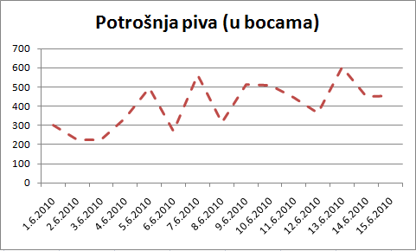

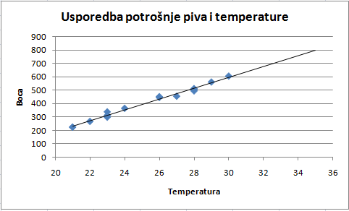

Slika 3 |  |  |  | Slika 4

Podaci3
Regija | Ukupni prihod
Zapadna Europa | 13,500,000 €
Istočna Europa | 10,200,000 €
Južna Europa | 7,500,000 €
Sjeverna Europa | 9,560,000 €
Središnja Europa | 8,450,000 €
Izvan Europe | 3,000,000 €

Slika 1 |  | Slika 2

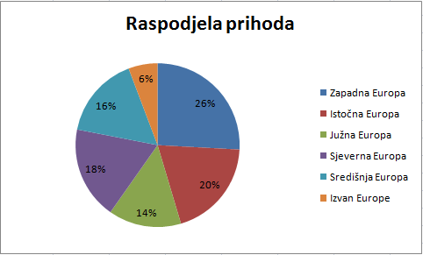

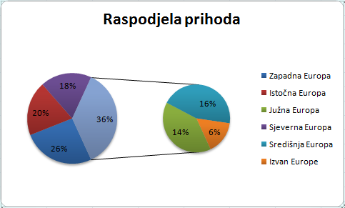

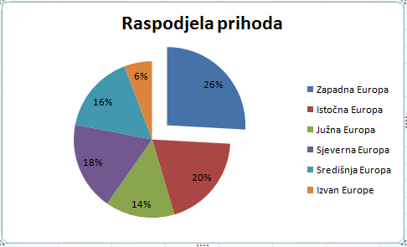
Slika 3

Sheet1


 | Ukupni prihod
Zapadna Europa | 13,500,000 €
Istočna Europa | 10,200,000 €
Južna Europa | 7,500,000 €
Sjeverna Europa | 9,560,000 €
Središnja Europa | 8,450,000 €
Izvan Europe | 3,000,000 €

